Sheet1
Scene No. | 1
Quest Title | 拯救大海
Quest Log | 打败25个XX怪
Map No. | 24
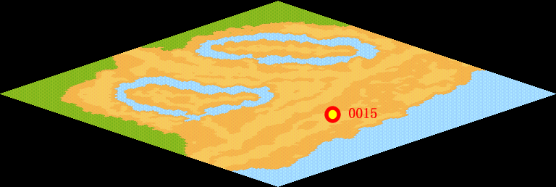
NPC No. | 15
Condition
Dialog | 我也发现了，最近陆续出现了一些会污染大海的邪恶宠物，它们不知从哪里得到了某些化学物质，把它们倾倒入大海中，我一介女子拿它们毫无办法，美丽的大海就要被污染了，你能去打败那些XX怪，拯救这片大海么？
Select
Result | 1 : Scene 0002,

NPC No. | 13
Condition
Dialog | 你能帮我去白沙海滩问问洛可可关于污染的事情么？
Select | 1:确定
Result | 1 : 关闭对话框

ScriptFile | Qlog-0047-001.scr
 | Q0015-0047-001.scr
 | Q0013-0047-001.scr

